界面&功能
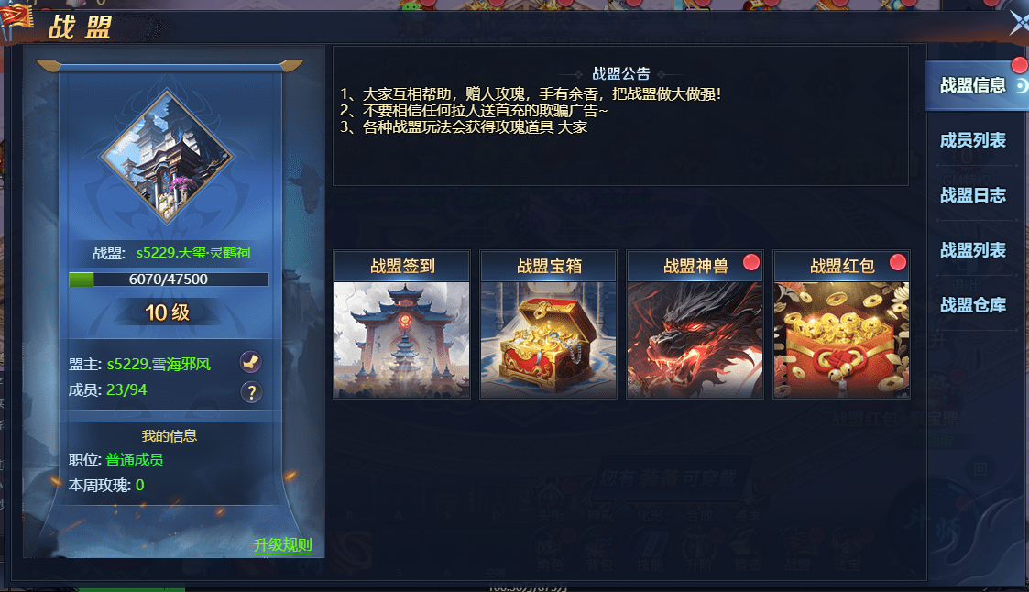
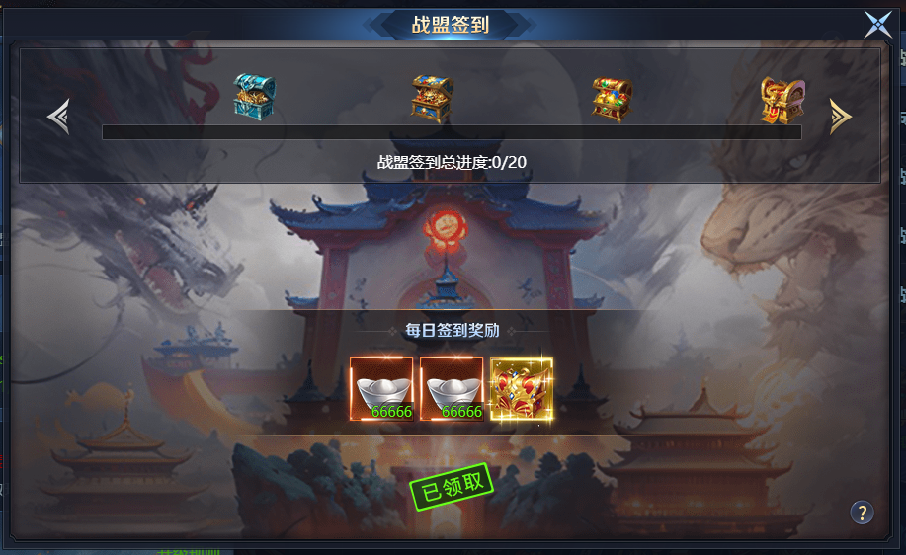
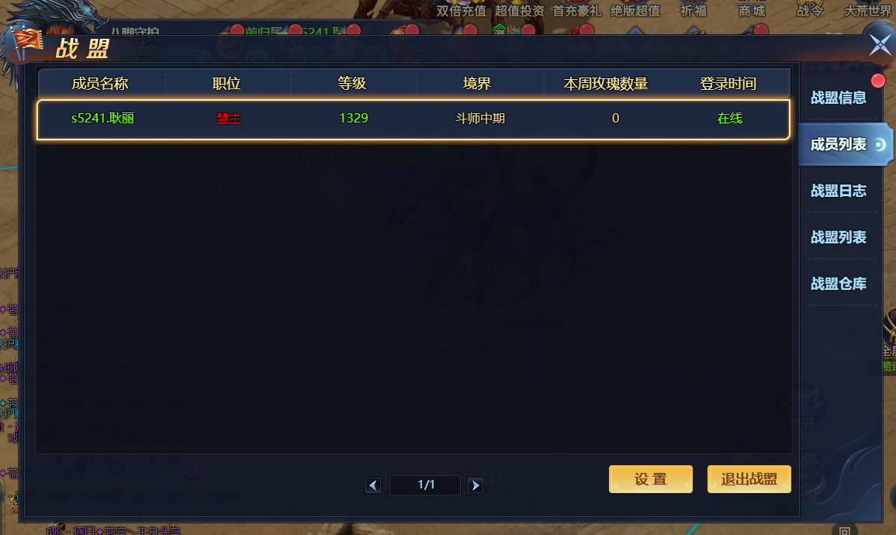
行会系统 |  |  |  | 功能总览

 | 功能入口 |  |  |  |  | 行会相关基础规则和清单
 |  |  |  |  | 1.设计目的是什么
 | 1.主界面点击【行会】图标进入 |  |  |  | ▶ | 基础社交功能
 | 2.图标位于自动战斗按钮旁边 |  |  |  | ▶ | 在游戏内形成玩家团体，
 | 3.参考图标 |  |  |  | ▶ | 可使用行会聊天，进行行会捐献，签到，行会修炼
 |  |  |  |  | ▶ | 使用行会荣誉访问行会商店
 |  |  |  |  | 2.基本规则
 |  |  |  |  | ▶ | 通过签到，捐献获得行会经验提升行会等级，增加行会人员上限
 |  |  |  |  | ▶ | 同时获得行会荣誉，进行行会修炼提高属性，在行会商店购买道具

 |  |  |  |  | 3.解锁方式
 |  |  |  |  | ▶ | 等级解锁

 |  |  |  |  | 4关联功能
 |  |  |  |  | ▶ | 主界面【入口位置】

 | 行会界面及相关规则【当前为示例】 |  |  | 功能规则

 | 1.行会大厅

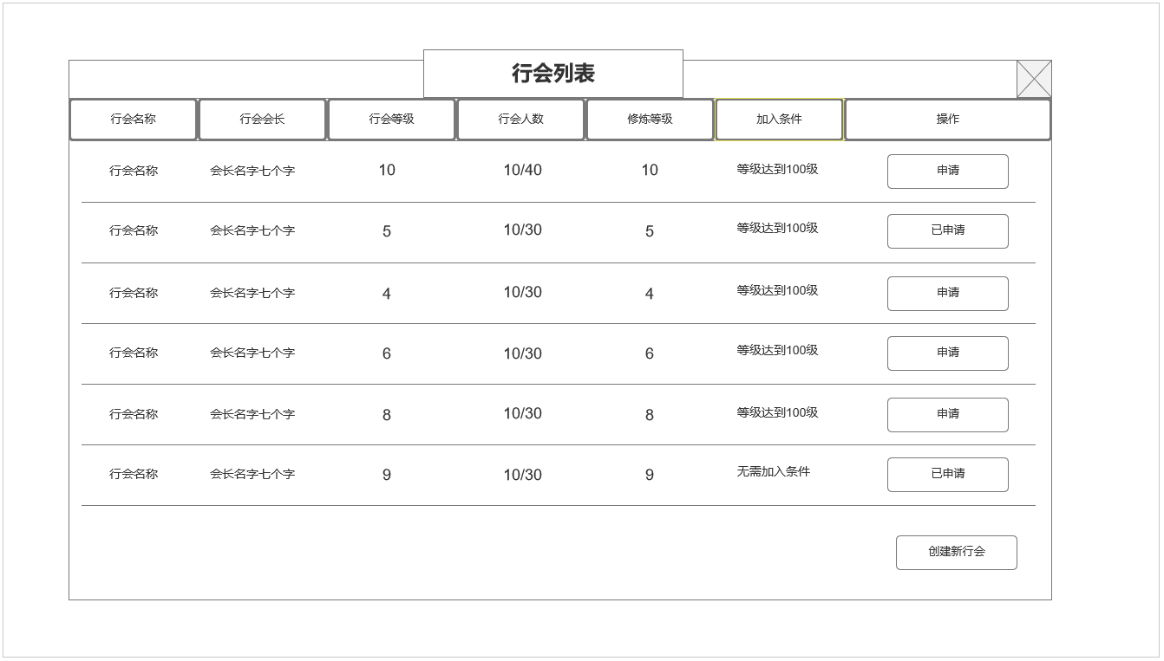
 |  |  |  |  | 1.行会大厅功能规则：
 |  | 1.行会列表及相关信息 |  |  | 1 | 主界面
 |  | ▶ | 显示当前服所有行会先关信息 |  |  | ▶ | 已加入行会时：主界面点击【行会】按钮打开行会主界面。
 |  | ▶ | 包含行会名称，会长名字，行会等级，行会人数/上限人数，行会修炼等级，加入条件，操作选项 |  |  | ▶ | 未加入行会时：打开行会大厅，进行加入行会或创建行会操作。

 |  |  |  |  | 2 | 行会大厅行会信息列表规则
 |  |  |  |  |  | ▶ | 展示当前服务器已创建的行会及其具体信息
 |  | 2.操作列 |  |  |  | ▶ | 行会名称：已创建的行会名称，最多七个字。适用于屏蔽字
 |  | ▶ | 申请加入对应行会 |  |  | ▶ | 行会会长：创建该行会的玩家的名字
 |  | ▶ | 已申请显示已申请 |  |  | ▶ | 行会等级：显示该行会当前等级，且行会列表根据等级排序，等级越高，排序越靠前
 |  |  |  |  |  | ▶ | 行会人数：显示该行会当前人数/人数上限
 |  |  |  |  |  | ▶ | 修炼等级：显示该行会修炼等级上限
2
 |  | 3.创建新行会按钮 |  |  |  | ▶ | 加入条件： | 显示该行会设置的加入条件。
 |  | ▶ | 点击打开创建新行会弹窗
 |  |  |  |  | 3 | 行会操作列表
 |  |  |  |  |  | ▶ | 满足申请条件时，可点击进行申请
1
 |  |  |  |  |  | ▶ | 已申请时显示：已申请
 |  |  |  |  |  | ▶ | 如果符合条件且目标行会加入条件设置为自动加入，则玩家直接加入行会，刷新界面进入行会主页面。
 |  |  |  |  |  | ▶ | 不满足申请条件点击申请：TIPS提示：角色等级不满足申请该行会！
 |  |  |  |  |  | ▶ | 申请有时效限制，过期后已申请重置为未申请状态，玩家如仍想加入，需重新发起申请。
 |  |  |  |  |  | ▶ | 申请被拒绝，已申请重置为未申请状态，玩家如仍想加入，需重新发起申请。

 |  |  |  |  |  | ▶ | 未加入行会，可自行创建新行会。点击创建新行会按钮打开创建新行会窗口
3

 | 创建新行会

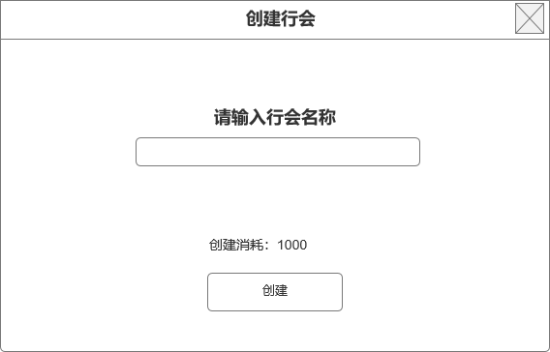
 |  | 4.创建新行会按钮 |  |  | 4 | 创建行会界面弹窗
 |  | ▶ | 行会名称输入区 |  |  | ▶ | 输入想要创建的行会名称，名称需满足 ：本服需无重复名称，且通过屏蔽字库检测。方可使用
 |  | ▶ | 创建消耗 |  |  | ▶ | 需消耗对应数量道具，道具不足提示TIPS：XXX数量不足，无法创建行会。
 |  | ▶ | 创建按钮 |  |  | ▶ | 成功创建行会后，刷新大厅界面，打开行会主页面。创建者成为行会会长。

4

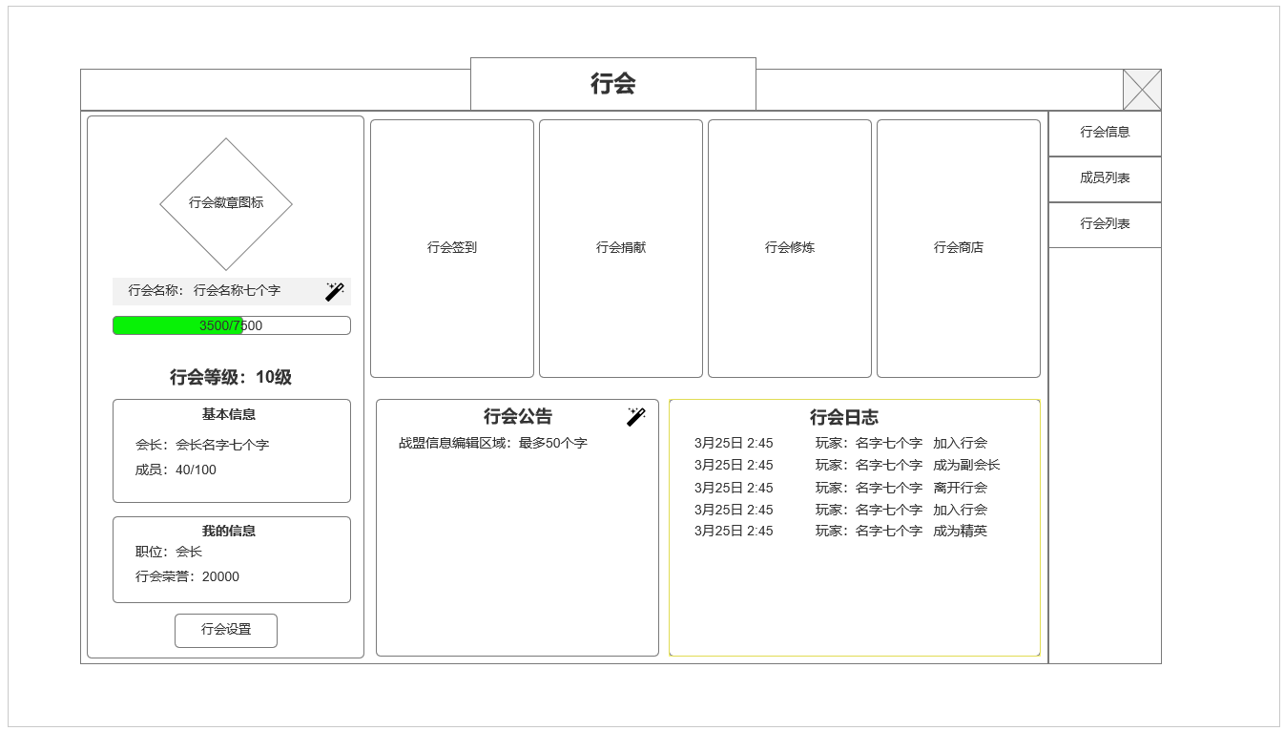
 | 2.行会主界面
 |  |  |  |  | 2.行会主界面功能规则：
 |  | 1.行会基本信息 |  |  |  | 1.行会基本信息
 |  | ▶ | 行会徽章图标 |  |  | ▶ | 行会徽章图标：需求一个行会徽章或背景图
 |  | ▶ | 行会名称/行会名称修改按钮（会长显示） |  |  | ▶ | 行会名称/行会名称修改按钮（会长显示）：只有会长有权限修改行会名称
 |  | ▶ | 行会等级与行会经验条 |  |  | ▶ | 行会等级与行会经验条：显示当前经验/每级所需经验
 |  | ▶ | 基本信息：行会会长名字/ 行会成员数量情况 |  |  |  | 行会经验通过捐献与成员签到增加
 |  | ▶ | 我的信息：当前职位/行会货币 |  |  | ▶ | 基本信息：行会会长名字/ 行会成员数量情况
 |  | ▶ | 行会设置按钮【会长显示】 |  |  |  | 行会成员数量上限通过提升行会等级增加

2
 |  |  |  |  |  | ▶ | 我的信息：当前职位/行会荣誉货币
 |  |  |  |  |  |  | 行会荣誉货币通过签到，捐献获取
 |  | 2.行会功能清单
 |  | ▶ | 显示行会功能清单入口，点击后进入对应功能 |  |  | ▶ | 行会设置按钮：打开行会审核界面弹窗【会长显示】
 |  | ▶ | 总计四个功能入口：行会签到，行会捐献，行会修炼，行会商店

1
 |  |  |  |  |  | 2.行会功能清单
 |  | 3.行会公告&行会日志 |  |  |  | ▶ | 行会签到功能入口：需求行会签到功能入口背景图
 |  | ▶ | 左侧为行会公告信息编辑区 |  |  |  | 打开行会签到功能界面，2级界面
 |  | ▶ | 右侧为玩家日志显示区域 |  |  | ▶ | 行会捐献功能入口：需求行会签到功能入口背景图
 |  |  |  |  |  |  | 打开行会捐献功能界面，2级界面
 |  |  |  |  |  | ▶ | 行会修炼功能入口：需求行会修炼功能入口背景图
 |  |  |  |  |  |  | 打开行会修炼功能界面，2级界面
 |  |  |  |  |  | ▶ | 行会商店功能入口：需求行会商店功能入口背景图
 |  |  |  |  |  |  | 打开商城界面行会商店页签

3
 |  |  |  |  |  | 3.行会公告&行会日志
 |  |  |  |  |  | ▶ | 左侧为行会公告信息编辑区，只有会长可进行编辑操作。
 |  |  |  |  |  |  | 点击信息显示区，出现光标进行编辑操作（会长权限）
 |  |  |  |  |  |  | 编辑完毕后点击其他区域即可保存信息。最多不超过50个字。必须通过屏蔽字库审核

 |  |  |  |  |  | ▶ | 右侧为玩家日志显示区域
 |  |  |  |  |  |  | 总计4个行为被计入日志：
 |  |  |  |  |  |  | 加入行会：玩家XXXX加入了行会。
 |  |  |  |  |  |  | 离开行会(被开革或自行退出均以此计入日志）：玩家XXXX离开了行会。
 | 3.行会签到 |  |  |  |  |  | 职位变更：玩家XXXX成为了XXXX（职位）。
 |  |  |  |  |  |  | 会长职位禅让（只有会长可操作将自身职位禅让给指定玩家）：会长XXXX将会长之位移交给了玩家XXXX。
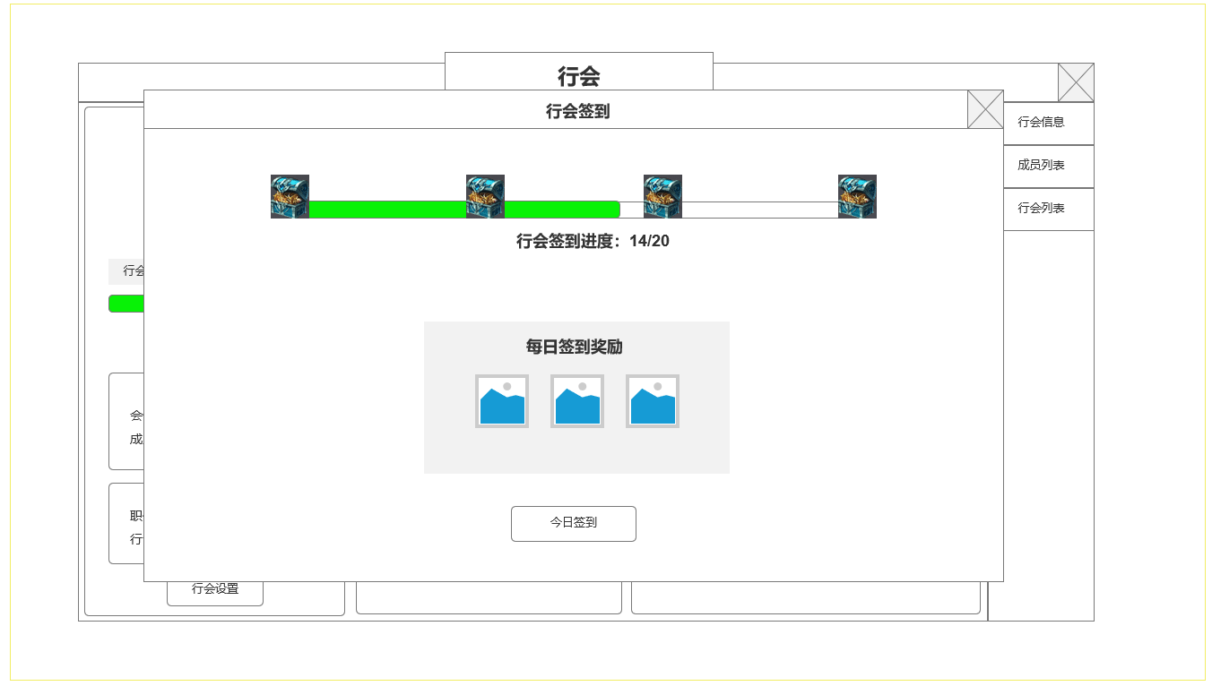
1
 |  | 1.行会签到进度 |  |  | 3.行会签到功能规则：
 |  | ▶ | 显示进度宝箱和进度条
 |  | ▶ | 显示行会进度数值需求 |  | 1.行会签到进度
 |  |  |  |  | ▶ | 显示进度宝箱和进度条：统计当前行会所有成员当日签到的次数，累积达到一定次数后可领取行会签到宝箱
 |  |  |  |  | ▶ | 显示行会进度数值需求：每日需达到20名行会成员签到，才可领取所有宝箱
 |  | 2.个人每日签到奖励 |  |  | ▶ | 点击宝箱图标领取奖励，弹出通用道具获取弹窗
 |  | ▶ | 显示奖励道具图标及数量 |  | 2.个人每日签到奖励
 |  | ▶ | 签到按钮 |  | ▶ | 显示奖励道具图标及数量
 |  |  |  |  | ▶ | 签到按钮。点击进行当日签到，签到后领取所示奖励。每日更新

2

 | 4.行会捐献

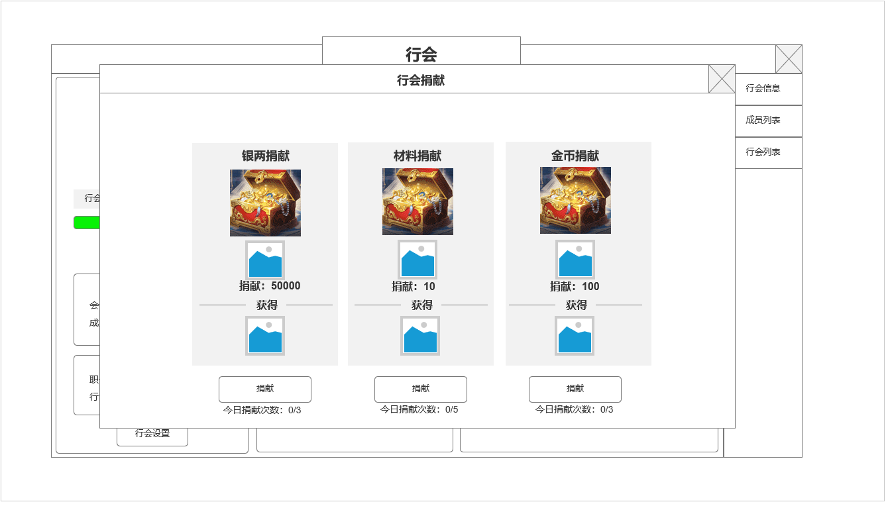
1
 |  |  |  |  | 4.行会捐献功能规则：
 |  | 1.行会捐献类型及需求
 |  | ▶ | 显示当前类型捐献内容，背景图，所需捐献货币图标和数量 |  | 1.行会捐献类型及需求
 |  |  |  |  | ▶ | 分为三种捐献类型：银币捐献，材料捐献，金币捐献。材料为道具，具体需求根据数值定义
 |  |  |  |  | ▶ | 三种捐献每次需消耗数量分配配置。
 |  | 2.行会捐献奖励
 |  | ▶ | 显示对应类型捐献后获得奖励 |  | 2.行会捐献奖励
 |  |  |  |  | ▶ | 显示对应类型捐献后获得奖励，每次捐献即可获得1次奖励。

 |  | 3.行会捐献按钮
 |  | ▶ | 捐献按钮 |  | 3.行会捐献按钮
 |  | ▶ | 今日捐献次数 |  | ▶ | 捐献按钮
2
 |  |  |  |  | ▶ | 不同类型捐献有不同上限，分别配置

3

 | 5.行会修炼

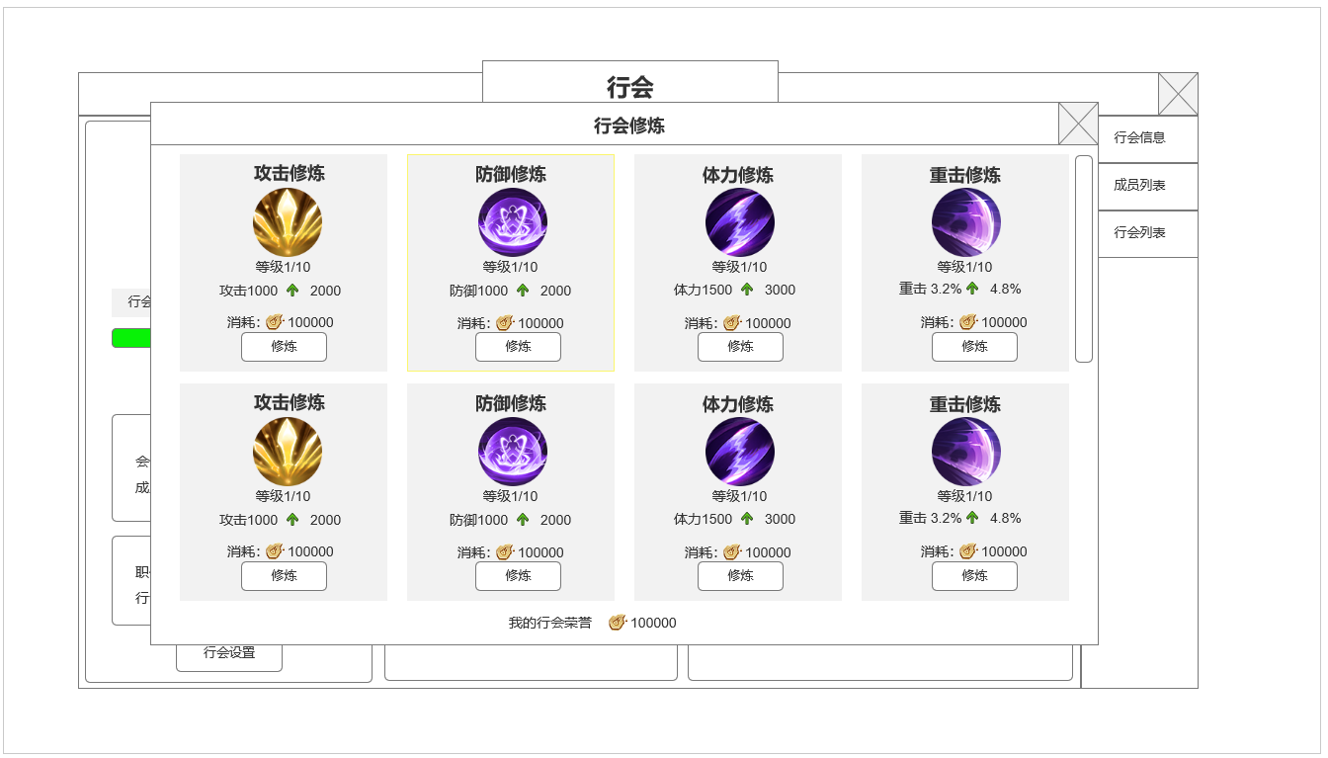
1
 |  |  |  |  | 5.行会修炼功能规则：
 |  | 1.行会修炼选项
 |  | ▶ | 显示当前行会修炼类型 |  | 1.行会修炼选项：通过消耗行会荣誉进行行会修炼，点击对应修炼选项提高对应属性
 |  | ▶ | 修炼类型图标，当前修炼等级/修炼上限 |  | ▶ | 显示当前行会修炼类型：具体根据数值需求配置
 |  | ▶ | 修炼属性显示 |  | ▶ | 修炼类型图标，当前修炼等级/修炼上限：行会修炼上限根据行会等级提高，达到上限后无法继续修炼。上限提升后可继续提高修炼等级
 |  | ▶ | 修炼消耗 |  | ▶ | 修炼属性显示：显示当前修炼等级——下一级修炼属性
 |  | ▶ | 修炼按钮 |  | ▶ | 修炼消耗：各项单独配置
 |  |  |  |  | ▶ | 修炼按钮：拥有足够消耗资源，等级未达到上限时可点击进行修炼

 |  | 2.我的行会荣誉资源
 |  | ▶ | 显示我当前拥有的荣誉货币资源

2

 | 6.行会成员列表

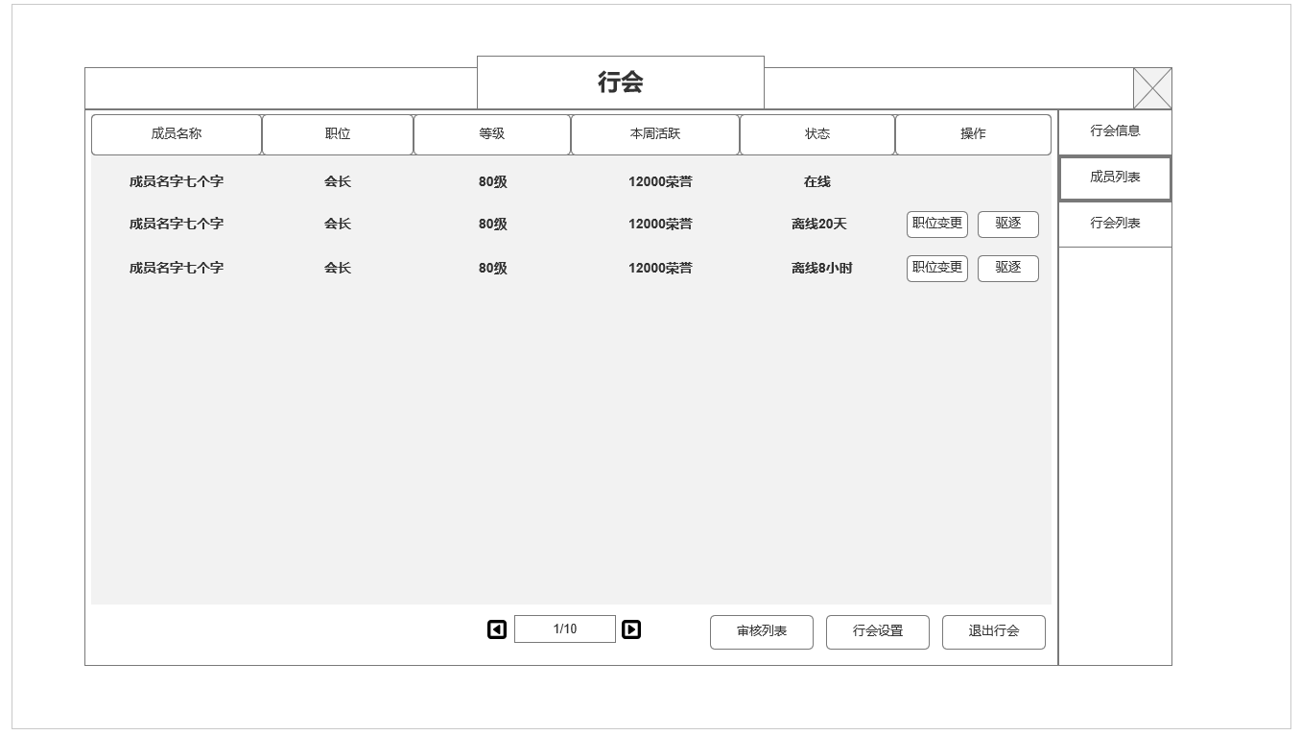
1
2
 |  | 1.成员列表信息 |  |  | 6.行会成员列表及成员管理操作规则
 |  | ▶ | 成员名字
 |  | ▶ | 职位 |  | 1.成员列表信息
 |  | ▶ | 等级 |  | ▶ | 成员名字：显示成员名字
 |  | ▶ | 本周活跃：获得荣誉 |  | ▶ | 职位：显示对应成员职位：所有成员类型：会长，副会长，长老，精英，成员
 |  | ▶ | 在线情况状态 |  |  | 会长权限：禅让会长，变更其他成员职位，开除成员，审核入会申请，设置行会加入条件
 |  |  |  |  |  | 副会长权限：变更除会长外的其他成员职位，开除会长外其他成员，审核入会申请
 |  | 2.可操作选项 |  |  |  | 长老：审核入会申请
 |  | ▶ | 可操作选项（根据成员职位可变） |  |  | 精英：无特殊权限
 |  | 会长：可对除自己外的任何人进行操作：职位变更，驱逐；可对自己进行：禅让会长 |  |  |  | 成员：无特殊权限
 |  | 副会长：可对除自己和会长外的人进行：职位变更，驱逐
 |  | 长老：无 |  |  | ▶ | 等级：显示该成员当前等级
 |  | 精英：无 |  |  | ▶ | 本周活跃：该成员本周获得的行会荣誉总数
 |  | 成员：无 |  |  | ▶ | 在线情况状态：当前是否在线或离线时长

 |  | 点击职位变更按钮，出现职位下拉菜单
 |  |  |  |  | 2.操作项：根据当前职位权限，针对不同职位成员显示不同的操作按钮
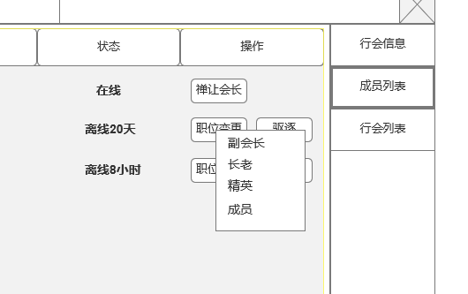
 |  |  |  |  | 3.底部操作选项
 |  |  |  |  | ▶ | 行会设置：点击打开行会招募设置，只有会长显示该按钮
 |  |  |  |  | ▶ | 审核列表：点击打开审核弹窗，只有拥有审核权限的行会成员显示该按钮
 |  |  |  |  | ▶ | 退出行会：点击打开行会退出确认弹窗，确认后会退出该行会。行会仍有成员时，会长必须禅让会长职位才能退出，

 |  |  |  |  | 3

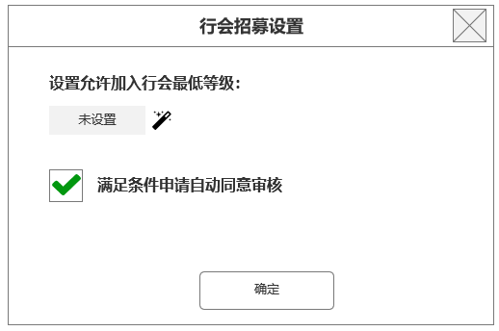
3
 |  | 3.设置允许加入行会等级
 |  | 初始显示未设置，会长可输入加入行会最低要求，不满足要求的玩家无法申请

 |  | 4.勾选是否自动同意满足条件的申请
 |  | 勾选后，满足要求的申请自动同意
4

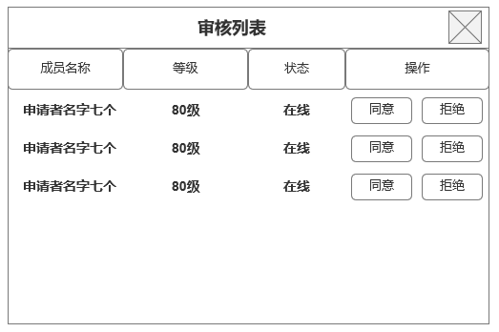
 |  | 5.审核列表
 |  | ▶ | 申请者名字，等级，状态，操作
 |  | ▶ | 无申请者显示：暂无任何申请者。
 |  | ▶ | 满足职位的成员可进行同意或拒绝操作，同意则该玩家加入行会。

 | 参考界面

功能美需
UI需求

 | 序号 | 类型 | 对应界面 | 内容 | 功能需求 | 策划建议 | 参考图
 | 1 | UI
 | 2 | UI
 | 3 | UI
 | 4 | UI
 | 5 | UI
 | 6 | UI
 | 7 | UI
 | 8 | UI
 | 9 | UI
 | 10 | UI
 | 11 | UI
 | 12 | UI
 | 13 | UI
 | 14 | UI
 | 15 | UI
 | 16 | UI
 | 17 | UI
 | 18 | UI
 | 19 | UI

背景图需求

 | 序号 | 类型 | 对应界面 | 内容 | 功能需求 | 策划建议 | 参考图
 | 1 | 2D原画
 | 2 | 2D原画
 | 3 | 2D原画
 | 4 | 2D原画
 | 5 | 2D原画
 | 6 | 2D原画

道具图标需求

动效需求

 | 序号 | 类型 | 内容 | 描述 | 功能需求 | 策划建议 | 参考图

其他 （ICON，模型，表情等）

 | 序号 | 类型 | 对应界面 | 内容 | 功能需求 | 策划建议 | 参考图
 | 1 | ICON | 主界面 | 主界面代表技能功能的入口图标 | 主界面代表技能功能的入口图标 |  | 

